Лист1
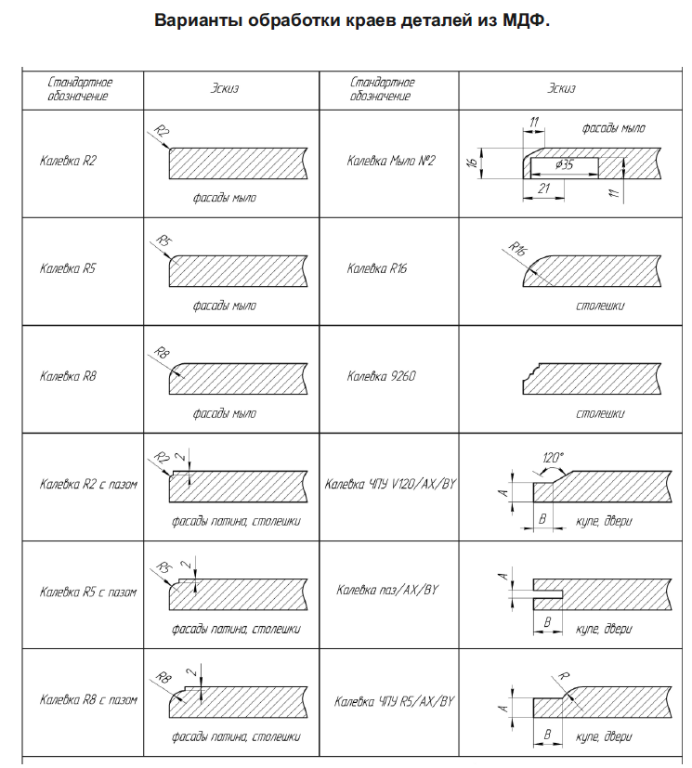
Просим вас заполнить данную таблицу для ускорения обработки вашего заказа. Размеры необходимо указывать в миллиметрах. Каждый новый заказ - в новом цвете пленки создавайте отдельным файлом. Если не хватает строчек добавляйте самостоятельно с помощью копировать - вставить. В поле примечания указывайте любую важную для вас информацию.
После заполнения сохраните файл в виде организация_дата.xls
и оправьте нам на info@mdf54.ru
Если возникнут сложности с заполнением заявки звоните нам 8-923-147-1234
Наименование организации |  |  |  |  |  |  |  | ООО "…….."

Форма оплаты |  |  | Безнал/Терминал/Карта/Наличные |  |  | Контактное лицо/тел: |  |  | 8-923-147-……..

Толщина МДФ |  |  | Вид патины |  | Без патины
МДФ 16 мм

№ | Размер |  | Кол-во | Фрезеровка | Калевка |  | Цвет |  |  | Примечание
 | Высота | Ширина
1 | 720 | 350 | 2 | Рисунок заказчика | R5 |  | джелато супермат mch78914 |  |  | Радиус по чертежу
2 | 568 | 350 | 2 | Рисунок заказчика | R5 |  | джелато супермат mch78915 |  |  | чертежи в приложении
3 | 177 | 597 | 2 | Рисунок А-19 | R5 с пазом |  | джелато супермат mch78916
4 | 717 | 491 | 1 | Рисунок А-19 | R5 с пазом |  | джелато супермат mch78917
5 | 568 | 300 | 1 | Без фрезеровки | R2 |  | джелато супермат mch78918 |  |  | Пленка с двух сторон
6 | 716 | 146 | 1 | Бутылочница Б3 | R2 |  | джелато супермат mch78919
7 | 720 | 32 | 1 | Без фрезеровки | R2 |  | джелато супермат mch78920
8
9
10
11
12 |  |  |  | ПРИМЕР | ЗАПОЛНЕНИЯ |  | ЗАЯВКИ
13
14
15
16
17
18
19

